Sheet1
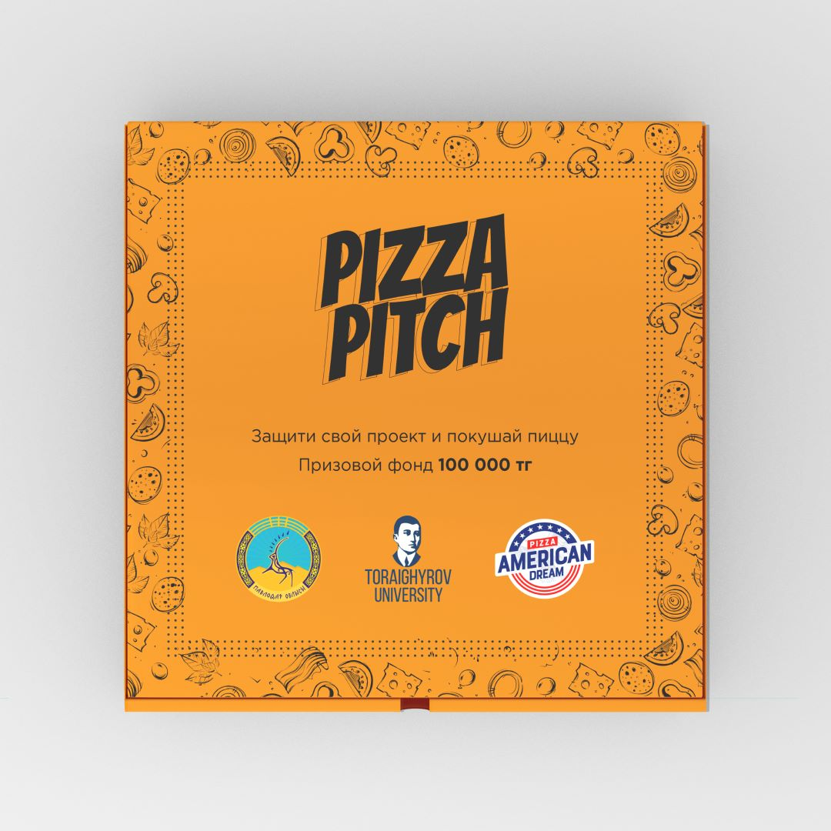
Приглашение на конкурс проектов
Ернар, спешим пригласить Вашу команда на это мероприятие PizzaPitch.
Которая состоится 18.11.2022 в Toraighyrov University.
Спешу вам сообщить, что уже совсем скоро вы будете демострировать свой проект.
Так же по проекту, вам необходимо оформить вашу идею как бизнес/стартап проект.
Ваш регистрационный номер: 438

